Sheet1
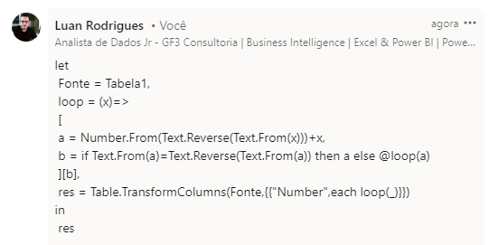
Number | Expected Answer
55 | 121
121 | 242
363 | 4884
88 | 44044
4884 | 8836886388
89 | 8813200023188
2331509 | 92744729
708999 | 8899559988
196-Algoritmo - Pegue qualquer inteiro positivo de dois dígitos ou mais, inverta os dígitos e adicione ao número original. Agora repita o procedimento com a soma assim obtida até obter um número palindrômico. Sabemos que um número palindrômico é aquele número que é o mesmo mesmo quando lido para trás.
69111111111119 | 673444444444376

